Gesuch
EKZ-Förderprogramm ProEffizienz

Gesuch für einen Förderbeitrag, Teil 1

Gesuchsteller/in

Unternehmen |  |  |  |  |  |  | UID-Nummer

Strasse / Nr. |  |  |  |  | PLZ |  |  | Ort

Postfach |  |  | Website

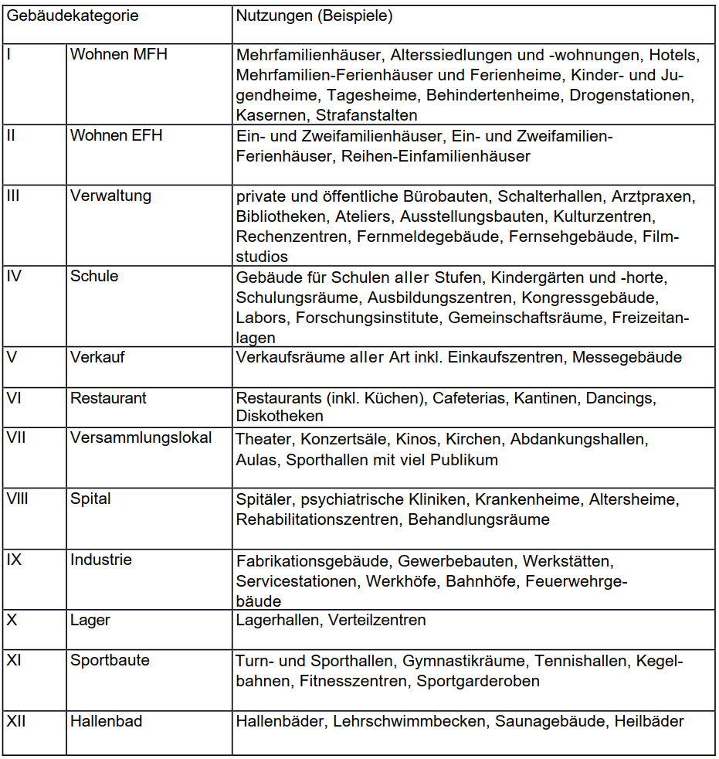
Der/die Gesuchsteller/in ist Kunde im EKZ-Versorgungsgebiet

Kontaktperson

Anrede | Name |  |  |  |  |  |  | Vorname

Funktion |  |  |  | E-Mail

Telefon |  |  |  | Mobil

Zahlungsangaben

IBAN-Nr.: |  |  |  |  |  | lautend auf:

Kontakt Buchhaltung: E-Mail: |  |  |  |  |  |  |  |  | Tel.

Liegenschaft, in der die Massnahme umgesetzt wurde / wird

Name |  |  |  |  | PLZ |  |  | Ort

Strasse / Nr. |  |  |  |  |  |  |  | SIA-Gebäudekategorie

 |  |  |  | Geplante oder ausgeführte Massnahme:

Der/die Gesuchsteller/in bestätigt, dass:
- Die Massnahme nicht Teil einer Zielvereinbarung mit einem Kanton oder dem Bund ist.
- Die Massnahme nicht Teil einer gesetzlichen Auflage ist (z.B. MuKEn)
- Die Massnahme keine zusätzlichen Förderbeiträge vom Bund, Kanton oder einer Gemeinde erhält.
- Die Stromeinsparungen nicht an eine andere Institution abgetreten wurden/werden
- Der/die Gesuchsteller/in gehört nicht zu den stromintensiven Endverbrauchern im Sinne der Energieverordnung (EnV)

Datum der erfolgten oder geplanten Inbetriebnahme der Massnahme

Die unterzeichnenden bestätigen mit ihrer Unterschrift die Richtigkeit und Vollständigkeit der gemachten Angaben und akzeptieren die Bedingungen gemäss Reglement "EKZ-Effizienzprogramm für Unternehmen"

Ort |  | Datum |  |  | Ort |  |  |  |  | Datum

Unterschrift 1 |  |  |  |  | Unterschrift 2

Name in Blockschrift |  |  |  |  | Name in Blockschrift

Die Excel-Datei sowie Scans der unterschriebenen Seiten einreichen an:
proeffizienz@ekz.ch

Bemerkungen zum Gesuch:

